Sheet
브랜드 | 최저가 | 이미지
삼성 | 469000원 | 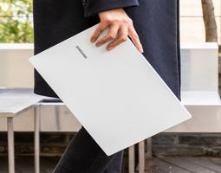
갤럭시북3 | 1274000원 | 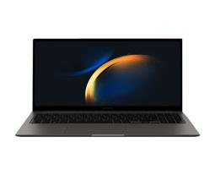
울트라PC | 569000원 | 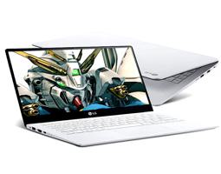
울트라PC | 369000원 | 
갤럭시북3 프로 | 1563990원 | 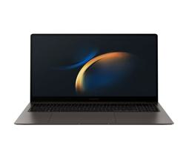
갤럭시북3 프로 | 1498000원 | 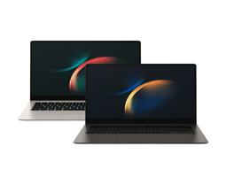
LG그램 | 1189000원 | 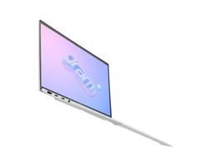
삼성 | 1799000원 | 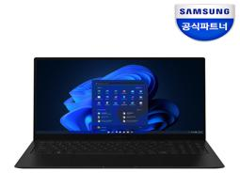
갤럭시북3 프로 | 2152800원
갤럭시북3 360 | 1698000원 | 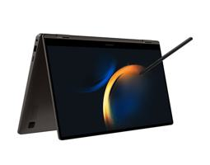
갤럭시북2 | 699000원 | 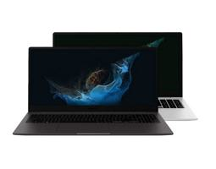
갤럭시북3 울트라 | 3689980원 | 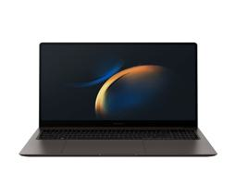
갤럭시북2 프로 | 1119000원 | 
갤럭시북3 | 992870원 | 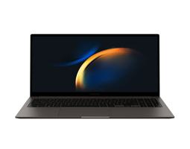
노트북 플러스2 | 448000원 | 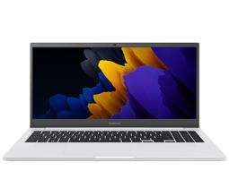
갤럭시북2 프로 | 1799000원 | 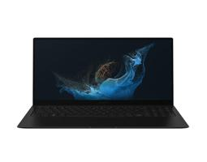
LG그램 | 1348000원 | 
갤럭시북2 | 1089000원 | 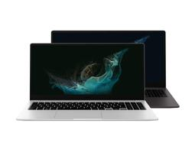
갤럭시북 | 469000원 | 
LG그램 | 1288960원 | 
갤럭시북3 | 1274000원
울트라PC | 569000원
울트라PC | 369000원
갤럭시북3 프로 | 1563990원
갤럭시북3 프로 | 1498000원
LG그램 | 1189000원
삼성 | 1799000원
갤럭시북3 프로 | 2152800원
갤럭시북3 360 | 1698000원
갤럭시북2 | 699000원
갤럭시북3 울트라 | 3689980원
갤럭시북2 프로 | 1119000원
갤럭시북3 | 992870원
노트북 플러스2 | 448000원
갤럭시북2 프로 | 1799000원
LG그램 | 1348000원
갤럭시북2 | 1089000원
갤럭시북 | 469000원
LG그램 | 1288960원
노트북 플러스2 | 459000원 | 